Sheet3
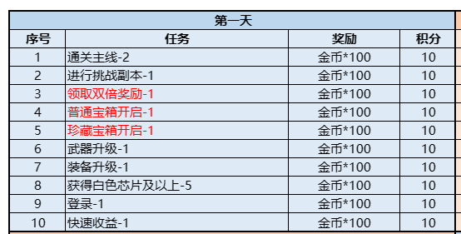
1）登录游戏X次 | LoginNum:1 |  | 1）登录游戏X次
2）参加主线关卡X次 | JoinMainStageNum:2 |  | 2）参加主线关卡X次
3）参加挑战副本X次 | JoinChallengeStageNum:3 |  | 3）参加挑战副本X次
4）每日商店购买X次 | DailyShopBuyNum:4 |  | 4）每日商店购买X次
5）升级装备X次 | EquipLevelUpNum:5 |  | 5）升级装备X次
6）开启任意宝箱X次 | EquipChestOpenNum:6 |  | 6）开启任意宝箱X次
7）领取巡逻收益X次 | AFKnum:7 |  | 7）领取巡逻收益X次
8）快速巡逻X次 | FastAFKnum:8 |  | 8）快速巡逻X次
9）获取体力X次 | GotLivesNum:9 |  | 9）获取体力X次
10）充值X次 | RechargeNum:10 |  | 10）充值X次
11）拾取宝藏X次 | GotTreasureNum:11 |  | 11）拾取宝藏X次
12）一键合成芯片X次 | MergeChipNum:12 |  | 12）一键合成芯片X次
13）击败怪物X个 | KillEnemyNum:13 |  | 13）击败怪物X个
14）击杀bossX个 | KillBossNum:14 |  | 14）击杀bossX个
15）单个装备等级到达X级 | SingleEquipLevel:15 |  | 15）单个装备等级到达X级
16）消耗X钻石 | GemConsume:16 |  | 16）消耗X钻石
17）玩家等级到达X级 | PlayerLevel:17 |  | 17）玩家等级到达X级
18）单件武器到达X级 | SingleWeaponLevel:18 |  | 18）单件武器到达X级
19）获取图纸X个 | GotEquipLvUpTtem:19 |  | 19）获取图纸X个
20）全身装备到达X级 | AllEquipLevel:20 |  | 20）全身装备到达X级
21）解锁X个天赋 | UnlockSkillTreeNum:21 |  | 21）解锁X个天赋
22）通关主线关卡第X关 | BeatMainStageNum:22 |  | 22）通关主线关卡第X关
23）解锁X个武器 | GotWeaponNum:23 |  | 23）解锁X个武器
24）获得X品质芯片 | GotChipQua:24 |  | 24）获得X品质芯片
25）获得X个芯片 | GotChipNum:25 |  | 25）获得X个芯片
26）获得巡逻金币X个 | GotAFKCoinNum:26 |  | 26）获得巡逻金币X个
27）获得日活跃度 | GotItem4Num:27 |  | 27）获得日活跃度
28）获得周活跃度 | GotItem5Num:28 |  | 28）获得周活跃度
29）显示累积抽奖次数 | RaffleTimeNum:29 |  | 29）显示累积抽奖次数
30）消耗X点体力 | cosLivesNum:30 |  | 30）消耗X点体力
30）观看广告X次 | WatchADNum:30 | 等客户端空闲再做 | 31）看广告次数
33）升级任意装备 | WeaponUpNum:33 |  | 32）合成产出X个芯片

